Sheet1
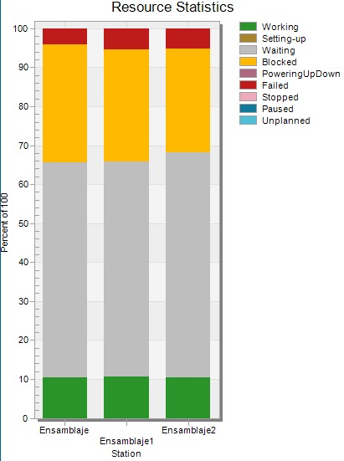
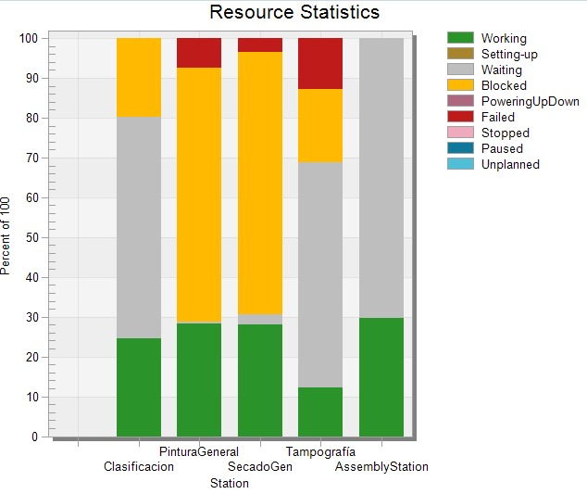
 | dias | horas/dia | total horas | total seg
 | 30 | 16 | 480 | 28800
Total producido | 32170

 | % Working |  | %waiting | %waiting seg | #Operarios | TC s | unidades en cola | unidades en proceso
Ensamble | 10% | 66% | 56% | 16128 | 1 | 24 | 672 | 120 | 792
Clasificacion | 24% | 80% | 56% | 16128 | 1 | 15 | 1075.2 | 460.8 | 1536
Pintura General | 28% | 28% | 0% | 0 | 0 | 45 | 0 | 179.2 | 179.2
Secado General | 28% | 31% | 3% | 864 | 0 | 50 | 17.28 | 161.28 | 178.56
Tamopgrafia | 10% | 68% | 58% | 16704 | 1 | 10 | 1670.4 | 288 | 1958.4
Empaquetado | 30% | 100% | 70% | 20160 | 1 | 24 | 840 | 360 | 1200
 |  |  |  |  |  |  | 4274.88 | 1569.28 | 5844.16

juguete Tipo | % de total | Unidades porducidas |  | wip | 5844.16
Dinosaurio | 40% | 12868
Heroe | 30% | 9651 |  | wip | 6380.8
Villano | 30% | 9651

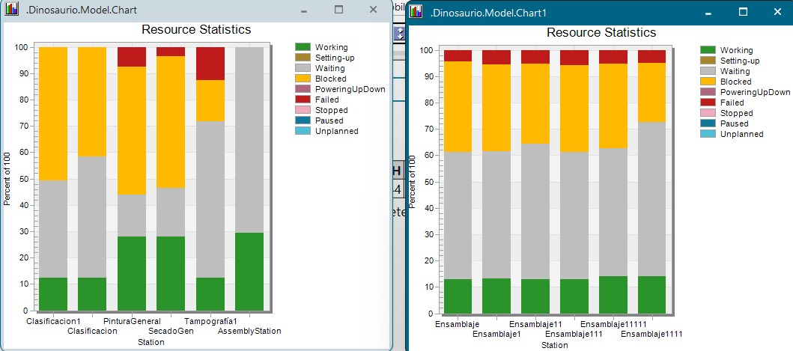
 | dias | horas/dia | total horas | total seg
 | 30 | 16 | 480 | 28800
Total producido | 31762

 | % Working |  | %waiting | %waiting seg | #Operarios | TC s | unidades en cola | unidades en proceso
Ensamble | 12% | 60% | 48% | 13824 | 1 | 10 | 1382.4 | 345.6 | 1728
Clasificacion | 12% | 58% | 46% | 13248 | 1 | 20 | 662.4 | 172.8 | 835.2
Pintura General | 28% | 46% | 18% | 5184 | 0 | 45 | 115.2 | 179.2 | 294.4
Secado General | 28% | 48% | 20% | 5760 | 0 | 45 | 128 | 179.2 | 307.2
Tamopgrafia | 12% | 70% | 58% | 16704 | 1 | 10 | 1670.4 | 345.6 | 2016
Empaquetado | 28% | 100% | 72% | 20736 | 1 | 24 | 864 | 336 | 1200
 |  |  |  |  |  |  | 4822.4 | 1558.4 | 6380.8

OEE |  | prop | actu |  | 0.76235078053 | 0.67183441558
Availability |  | 0.9091 | 0.7143
mean time between failures |  | 2592000 | 1728000
mean time to maintenance |  | 259200 | 691200

PE |  | 0.84363636364 | 0.94909090909
SE |  | 0.90909090909 | 0.90909090909
RE | 5.9865900383E-05 | 0.928 | 1.044

Q |  | 0.99401340996 | 0.99102011494

